記入例
記入例 第４４回ＬＣＣカップ争奪ジュニアソフトテニス大会参加申込書
 |  |  |  |  |  |  |  |  | 車台数（予定）： | △△ | 台
ふりがな |  |  |  | わかやま
クラブ名 |  |  |  | 和歌山ジュニアソフトテニスクラブ
監督名（ふりがな） |  |  |  | 和歌山 太郎 |  | （ | わかやま たろう |  |  |  | ）
住所 |  |  | 〒 | 640-9999 | 和歌山県和歌山市つつじが丘９９９９
 |  |  | ℡ 【自宅・携帯】 |  | ９９９－９９９－９９９９
申込責任者（ふりがな） |  |  |  | 和歌山 次郎 |  | （ | わかやま じろう |  |  |  | ）
連絡先 |  |  | ℡ 【自宅・携帯】 |  | １１１－１１１１－１１１１
 |  |  | メールアドレス： |  | wakayama-××@○○○.○○
申込クラブと異なる場合のみ、所属クラブ名を記入してください
【 男子 】
番号 |  | 氏名 |  |  | ふりがな | 学年 | 所属 |  |  | 備考
 |  | 名字 |  | 名前
1 | Ａ | 鈴木 |  | 一郎 | すずき いちろう | 6 |  |  |  | 県：８位
 | Ｂ | 斎藤 |  | 貴之 | さいとう たかゆき | 6 |  |  |  | 県：１６位
2 | Ａ | 斎藤 |  | 隆 | さいとう たかし | 4
 | Ｂ | 佐藤 |  | 次郎 | さとう じろう | 5 | 大阪スポ少 |  |  | 県：出場
3 | Ａ | 佐々木 |  | 一郎 | ささき いちろう |  |  |  |  | 県：１位
 | Ｂ | 上岡 |  | 太郎 | うえおか たろう |  |  |  |  | 県：１位
全小県予選の結果を参加選手すべて記入してください
【 女子 】
番号 |  | 氏名 |  |  | ふりがな | 学年 | 所属 |  |  | 備考
 |  | 名字 |  | 名前
1 | Ａ | 奈良 |  | 一子 | すずき いちこ | 5 | ＬＣＣ |  |  | 県：８位
 | Ｂ | 大阪 |  | 花子 | さいとう はなこ | 6 |  |  |  | 県：出場
2 | Ａ |  |  |  |  |  |  |  |  | ※ベスト１６まで結果が出ていれば記入
 | Ｂ |  |  |  |  |  |  |  |  | なければベスト８以外の結果は出場でよい。
3 | Ａ |  |  |  |  |  |  |  |  | 推薦欄は全小予選４位まで
 | Ｂ |  |  |  |  |  |  |  |  | ※予選出場していないペアは空欄
 |  |  |  |  | ＊ 戦績のある選手や各県の順位などは、備考欄に記入ください。

 | 以下には、ドロー（組合せ）の印刷用に使用するデータ入力をお願いします
 | 【 男子 】 |  |  |  |  |  | 【 女子 】
 |  | ペア名 |  |  | 所属クラブ名 |  |  | ペア名 |  |  | 所属クラブ名
 | 推薦 | 鈴木 | ・ | 斎藤（貴） | 和・和歌山Ｊ |  | 推薦 | 奈良 | ・ | 大阪 | 和・ＬＣＣ／和歌山Ｊ
 | 1/2 | 斎藤（隆） | ・ | 佐藤 | 和・和歌山Ｊ／大・大阪スポ少 |  | 1/2
 | 2/2 | 佐々木 | ・ | 上岡 | 和・和歌山Ｊ |  | 2/2
※ メール到着後、受付完了の確認メールを送らせていただきます。
確認メールが届かない場合は藤田（090-6825-3320）までお問合せください。

 | ドロー（組合せ）の印刷用データ入力の注意事項
 |  | ※番号の記入方法 |  |  | ①総ペア数を分母に追記：「1/ 」「2/ 」「3/ 」→「1/2」「1/2」「3/ 」
 |  | ※ペア名の記入方法 |  |  | ②名字のみ記入
 |  |  |  |  | ③同じ名字がある場合は、名前の一文字目を（ ）書きで記入 →（貴）
 |  | ※所属クラブ名の記入方法 |  |  | ④都道府県名の頭文字：「和歌山」→「和・」、「大阪」→「大・」
 |  |  |  |  | ⑤○○ジュニア：「○○Ｊ」
 |  |  |  |  | ⑥○○スポーツ少年団：「○○スポ少」
 |  |  |  |  | ⑦○○ＳＴＣ：「○○ＳＴＣ」
 |  |  |  |  | ⑧他クラブと合同の場合：「 ／ 」を入れてください。
 |  |  |  |  |  |  | →「和・○○Ｊ／大・〇〇スポ少」

大会申込書
第４４回ＬＣＣカップジュニアソフトテニス大会参加申込書（1/2）
 |  |  |  |  |  |  |  |  | 車台数（予定）： |  | 台
ふりがな
クラブ名
監督名（ふりがな） |  |  |  |  |  | （ |  |  |  |  | ）
住所 |  |  | 〒
 |  |  | ℡ 【自宅・携帯】
申込責任者（ふりがな） |  |  |  |  |  | （ |  |  |  |  | ）
連絡先 |  |  | ℡ 【自宅・携帯】
 |  |  | メールアドレス：

 |  |  | 推薦 |  | その他 | 計
 |  | 男子 |  |  |  | 0
 |  | 女子 |  |  |  | 0
 |  | 合計 |  |  |  | 0

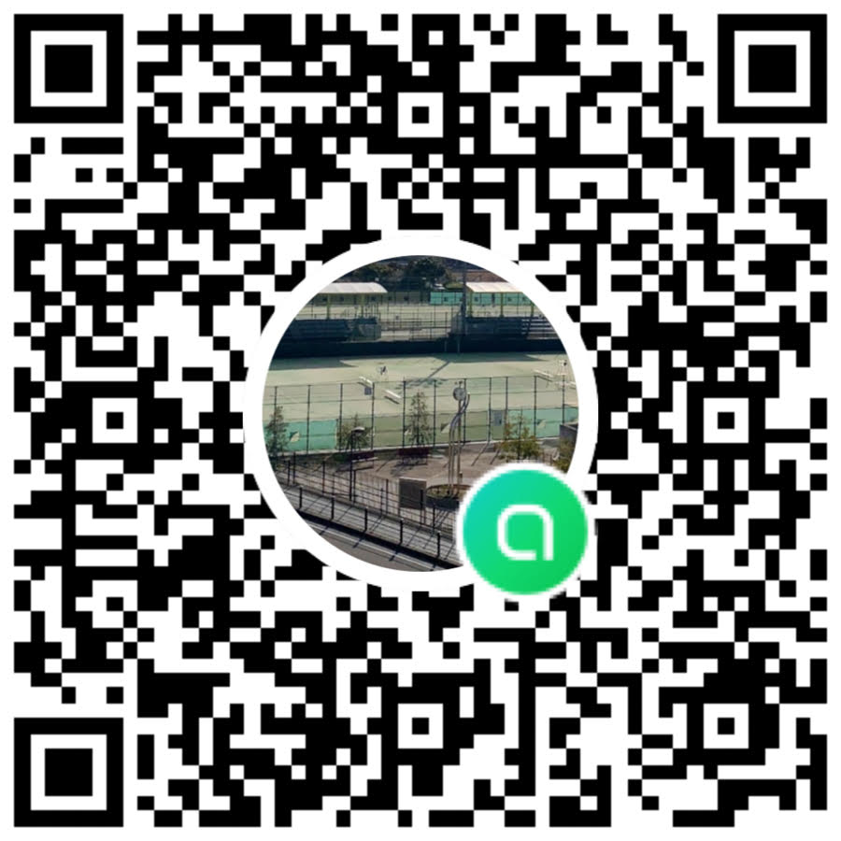
 |  |  | 連絡用オープンチャット（QRコード）

第４４回ＬＣＣカップジュニアソフトテニス大会参加申込書（2/2）
ふりがな
クラブ名
申込クラブと異なる場合のみ、所属クラブ名を記入してください
【 男子 】
番号 |  | 氏名 |  |  | ふりがな | 学年 | 所属 |  |  | 備考
 |  | 名字 |  | 名前
1 | Ａ
 | Ｂ
2 | Ａ
 | Ｂ
3 | Ａ
 | Ｂ
主な選手権大会の結果を参加選手すべて記入してください
【 女子 】
番号 |  | 氏名 |  |  | ふりがな | 学年 | 所属 |  |  | 備考
 |  | 名字 |  | 名前
1 | Ａ
 | Ｂ
2 | Ａ
 | Ｂ
3 | Ａ
 | Ｂ
 |  |  |  |  | ＊ 戦績のある選手や各県の順位などは、備考欄に記入ください。

 | 以下には、ドロー（組合せ）の印刷用に使用するデータ入力をお願いします
 | 【 男子 】 |  |  |  |  |  | 【 女子 】
 |  | ペア名 |  |  | 所属クラブ名 |  |  | ペア名 |  |  | 所属クラブ名
 | 1/ |  | ・ |  |  |  | 1/ |  | ・
 | 2/ |  | ・ |  |  |  | 2/ |  | ・
 | 3/ |  | ・ |  |  |  | 3/ |  | ・
※ メール到着後、受付完了の確認メールを送らせていただきます。
確認メールが届かない場合は打田（080-1461-8253）までお問合せください。 |  | 確認メールが届かない場合は西畑（090-8790-6760）迄お問い合わせください。
 | ドロー（組合せ）の印刷用データ入力の注意事項
 |  | ※番号の記入方法 |  |  | ①総ペア数を分母に追記：「1/ 」「2/ 」→「1/2」「1/2」
 |  | ※ペア名の記入方法 |  |  | ②名字のみ記入
 |  |  |  |  | ③同じ名字がある場合は、名前の一文字目を（ ）書きで記入 →（貴）
 |  | ※所属クラブ名の記入方法 |  |  | ④都道府県名の頭文字：「和歌山」→「和・」、「大阪」→「大・」
 |  |  |  |  | ⑤○○ジュニア：「○○Ｊ」
 |  |  |  |  | ⑥○○スポーツ少年団：「○○スポ少」
 |  |  |  |  | ⑦○○ＳＴＣ：「○○ＳＴＣ」
 |  |  |  |  | ⑧他クラブと合同の場合：「 ／ 」を入れてください。
 |  |  |  |  | →「和・○○Ｊ／大・〇〇スポ少」

